Monty
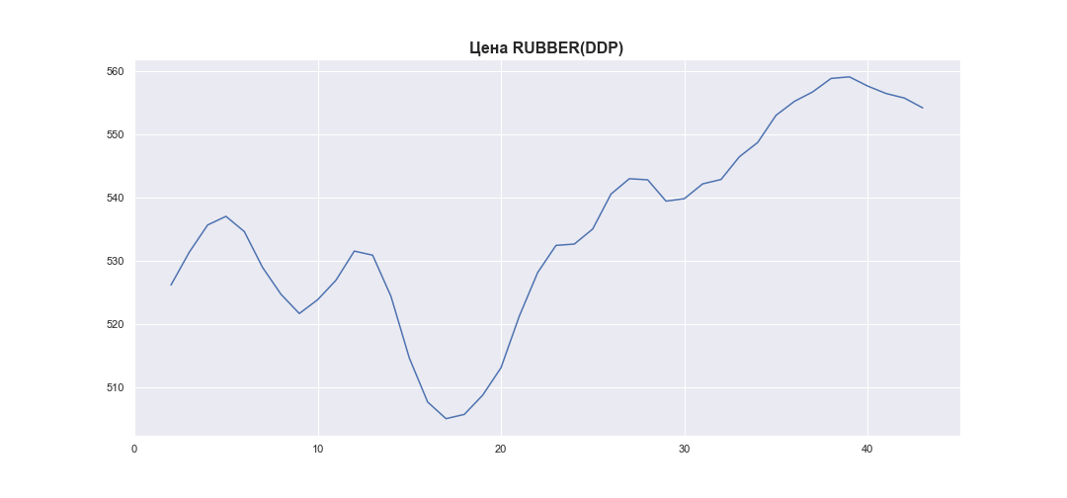
 | MWP_PRICE_EUR_EU_MA
0
1
2 | 526.12764988
3 | 531.33752854
4 | 535.64178173
5 | 537.00812259
6 | 534.60473431
7 | 528.90056335
8 | 524.66958994
9 | 521.62133458
10 | 523.80630641
11 | 526.89392372
12 | 531.50743126
13 | 530.85810409
14 | 524.33382038
15 | 514.57416596
16 | 507.60651393
17 | 504.97273595
18 | 505.64904451
19 | 508.68510222
20 | 513.04054579
21 | 521.2225502
22 | 528.10930578
23 | 532.40979802
24 | 532.61898503
25 | 534.99990912
26 | 540.53986299
27 | 542.96498711
28 | 542.79606854
29 | 539.41686858
30 | 539.80751337
31 | 542.15357706
32 | 542.84253599
33 | 546.44043956
34 | 548.70502333
35 | 553.01023808
36 | 555.20948717
37 | 556.71357199
38 | 558.84204104
39 | 559.09671915
40 | 557.63706491
41 | 556.4624668
42 | 555.74051762
43 | 554.18559247

Triangle
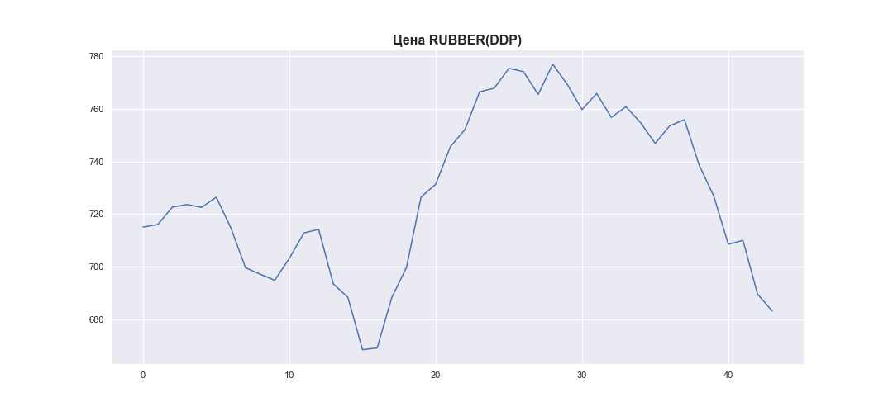
 | MWP_PRICE_USD_CN
0 | 715.12305841
1 | 716.05250251
2 | 722.65383077
3 | 723.64914874
4 | 722.58064709
5 | 726.4352774
6 | 714.78443294
7 | 699.67877661
8 | 697.24128486
9 | 694.94112063
10 | 703.2843893
11 | 712.90951504
12 | 714.21778866
13 | 693.59525659
14 | 688.40621382
15 | 668.59556014
16 | 669.28397595
17 | 688.40968391
18 | 699.76055069
19 | 726.51886337
20 | 731.32700185
21 | 745.57163712
22 | 752.0838148
23 | 766.37057012
24 | 767.75641691
25 | 775.28970587
26 | 774.01692726
27 | 765.37036544
28 | 776.85408519
29 | 769.12178193
30 | 759.64525072
31 | 765.76857873
32 | 756.69632763
33 | 760.72613844
34 | 754.7135287
35 | 746.82017037
36 | 753.53644495
37 | 755.80546454
38 | 738.68182767
39 | 726.90792801
40 | 708.57992008
41 | 710.04092651
42 | 689.66976053
43 | 683.25126948

Poly
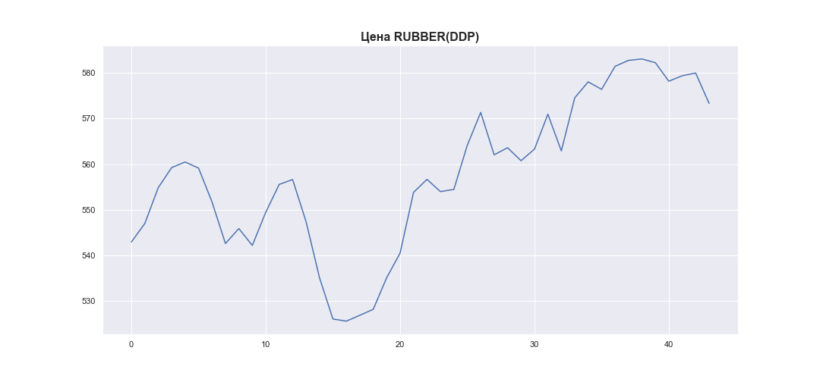
 | MWP_PRICE_EUR_EU
0 | 542.96576199
1 | 547.01014963
2 | 554.86526748
3 | 559.25348792
4 | 560.46660433
5 | 559.13688046
6 | 551.73973722
7 | 542.63356457
8 | 545.90952151
9 | 542.20992836
10 | 549.4644765
11 | 555.56238825
12 | 556.63320981
13 | 547.43447474
14 | 535.16541707
15 | 526.12144807
16 | 525.65139419
17 | 526.9313954
18 | 528.23580221
19 | 535.14306934
20 | 540.54788741
21 | 553.81533177
22 | 556.67324203
23 | 553.99258422
24 | 554.46931643
25 | 564.11676261
26 | 571.31222947
27 | 562.05102024
28 | 563.58866983
29 | 560.74778328
30 | 563.27229923
31 | 570.92320578
32 | 562.90168645
33 | 574.52048199
34 | 578.00300976
35 | 576.36114729
36 | 581.39602917
37 | 582.70525388
38 | 583.01541369
39 | 582.19223336
40 | 578.14191377
41 | 579.34324907
42 | 579.93519225
43 | 573.28072671

